信用交易
融资融券市场交易数据统计(2024-09-10)

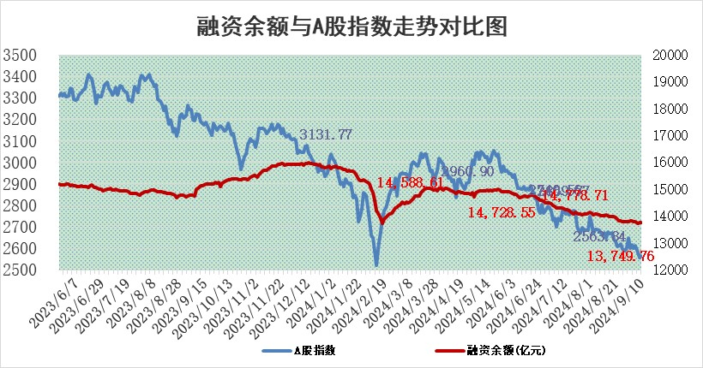
标的证券 | 融资融券余额（亿元） | 融资余额（亿元） | 融券余额（亿元） | 融资买入额（亿元） | 融资融券规模变化（亿元） | 融资余额增幅(‰) | 融券余额增幅(%)
统计数据 | 13,865.60 | 13,749.76 | 106.04 | 396.78 | 1.36 | 0.07 | 0.49

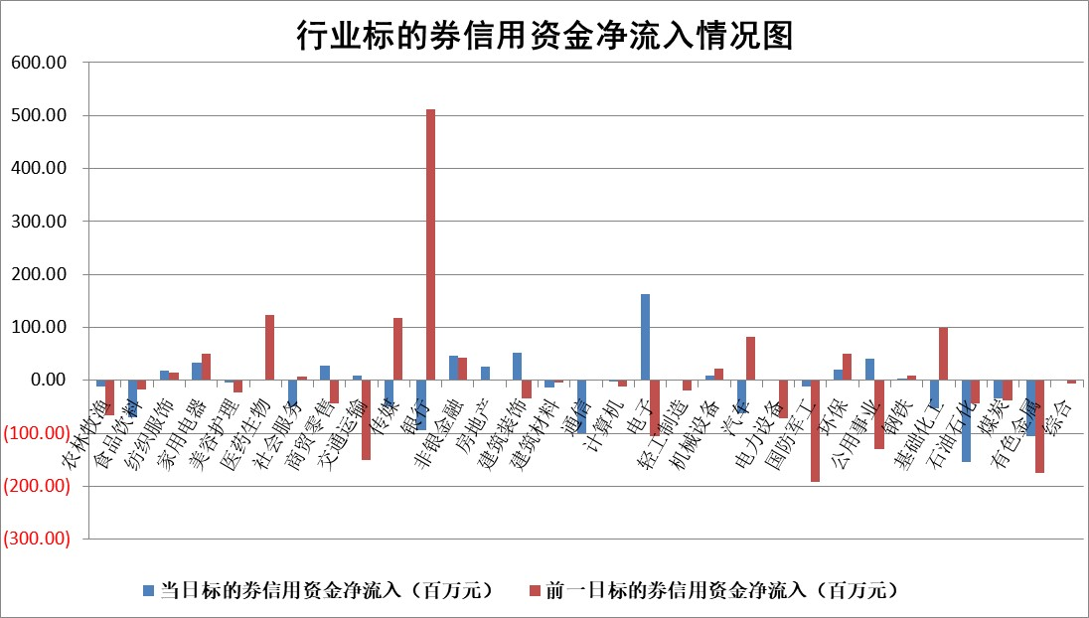

标的基金代码 | 标的基金简称 | 融资余额/市值(%) | 融资余额增幅(%) | 融资买入额/成交金额(%) | （融资余额净增额-融券余额净增额）/市值(‱) | 融券余额降幅(%) | ABS[（融资余额净增额-融券余额净增额）/市值净增额-1](%)
159902 | 华夏中小板ETF | 0.00 | 0.00 | 0.00 | 0.00 | 0.00 | 100.00
159915 | 易方达创业板ETF | 3.00 | 7.27 | 121060.07 | 20.44 | 4.26 | 88.88
159919 | 嘉实沪深300ETF | 0.70 | -0.66 | 8.54 | -0.74 | -134.08 | 90.56
159920 | 华夏恒生ETF | 36.30 | -0.29 | 3.56 | -10.73 | -0.87 | 112.47
159922 | 嘉实中证500ETF | 0.80 | -1.02 | 4.34 | -0.84 | -0.15 | 73.49
159925 | 南方沪深300ETF | 0.25 | -2.57 | 0.38 | -0.66 | 0.00 | 100.75
159928 | 消费ETF | 1.40 | 1.73 | 4.61 | 2.37 | 0.00 | 116.93
159934 | 易方达黄金ETF | 82.74 | -0.27 | 0.70 | -22.70 | 0.00 | 135.36
159939 | 全指信息技术ETF | 0.98 | 1.05 | 18.69 | 1.01 | 0.00 | 99.41
159940 | 全指金融地产ETF | 0.15 | -0.21 | 0.00 | -0.03 | 0.00 | 100.29
159995 | 半导体芯片ETF | 2.87 | -0.80 | 84.94 | -2.41 | -1.33 | 102.24
159997 | 天弘中证电子ETF | 2.32 | -0.34 | 6.26 | -0.81 | -1.15 | 100.44
159998 | 天弘中证计算机主题ETF | 0.84 | -1.03 | 0.12 | -0.88 | 0.00 | 100.33
510050 | 华夏上证50ETF | 3.61 | 1.46 | 354.09 | 5.08 | -12.22 | 152.82
510180 | 华安上证180ETF | 0.52 | 0.80 | 2.91 | 0.55 | 41.94 | 123.49
510880 | 华泰柏瑞红利ETF | 0.52 | 2.99 | 2.45 | 1.73 | 22.03 | 89.23
510900 | 易方达恒生H股ETF | 44.05 | -0.07 | 0.66 | -3.29 | 0.00 | 102.14
511010 | 5年期国债ETF | 2.62 | -0.91 | 0.02 | -2.41 | 0.00 | 100.65
511380 | 可转债及可交换债券ETF | 1.65 | -8.54 | 264.81 | -15.45 | 0.00 | 226.83
512000 | 全指证券ETF | 8.69 | 0.89 | 17.31 | 7.47 | -19.60 | 122.75
512010 | 沪深300医药卫生ETF | 6.99 | -0.20 | 119.89 | -1.36 | 0.63 | 95.81
512070 | 沪深300非银ETF | 2.48 | -0.09 | 130.46 | -0.23 | 0.17 | 103.65
512400 | 南方中证申万有色金属ETF | 2.03 | -6.56 | 0.81 | -14.21 | 0.46 | 71.70
512580 | 广发中证环保产业ETF | 1.18 | 4.34 | 0.39 | 4.90 | 0.00 | 108.05
512660 | 国泰中证军工ETF | 3.09 | -1.24 | 15.40 | -4.34 | -96.53 | 107.40
512800 | 华宝中证银行ETF | 13.27 | -1.05 | 2.73 | -16.13 | -8.63 | 129.10
512980 | 广发中证传媒ETF | 1.83 | -0.28 | 120.07 | -0.52 | -1.72 | 100.39
515030 | 华夏中证新能源汽车ETF | 2.91 | 0.73 | 8.17 | 2.11 | 0.14 | 107.01
515050 | 华夏中证5G通信主题ETF | 1.13 | -0.09 | 17.07 | -0.16 | -1.52 | 100.11
515070 | 华夏中证人工智能ETF | 3.83 | 1.50 | 7.38 | 5.65 | 0.00 | 96.70
标的股票比较指标 |  | 融资余额/流通A股市值(%) | 融资余额增幅(%) | 融资买入额/成交金额(%) | （融资余额净增额-融券余额净增额）/流通A股市值(‱) | 融券余额降幅(%) | ABS[（融资余额净增额-融券余额净增额）/流通A股市值净增额-1](%)
前十名标的个股 |  | 亿利洁能 | 哈焊华通 | 冠农股份 | 联创电子 | 晶合集成 | 亚康股份
 |  | 江苏阳光 | 盈康生命 | 友车科技 | 新锦动力 | 未名医药 | 哈焊华通
 |  | 中南建设 | 中铝国际 | 申联生物 | 五洲医疗 | 华丽家族 | 西典新能
 |  | 仁东控股 | 深圳华强 | 包钢股份 | 联合化学 | 中国广核 | 恒铭达
 |  | 雅博股份 | 新锦动力 | 重药控股 | 盛弘股份 | 上实发展 | 威士顿
 |  | 容百科技 | 西典新能 | 杭州柯林 | 西典新能 | 大秦铁路 | 多瑞医药
 |  | 中研股份 | 德新科技 | 智明达 | 哈焊华通 | 新锐股份 | 麦加芯彩
 |  | 纽泰格 | 上能电气 | 厦门港务 | 汇隆新材 | 金达威 | 恒尚节能
 |  | 齐峰新材 | 岩石股份 | 日照港 | 瑞纳智能 | 悦达投资 | 电连技术
 |  | 福星股份 | 德福科技 | 中国中冶 | 宏盛华源 | 兰卫医学 | 正强股份
后十名标的个股 |  | 广汇汽车 | 普冉股份 | 海南海药 | 华懋科技 | 华勤技术 | 腾达科技
 |  | 海印股份 | 雷柏科技 | 思林杰 | 法本信息 | 中粮科技 | 金雷股份
 |  | 盛屯矿业 | 华润材料 | 中国船舶 | 腾达科技 | 小熊电器 | 荣昌生物
 |  | 江苏舜天 | 华懋科技 | 中国重工 | 华润材料 | 国电电力 | 显盈科技
 |  | 威创股份 | 伟测科技 | 国泰君安 | 精研科技 | 璞泰来 | 鼎龙科技
 |  | 广电网络 | 九丰能源 | 海通证券 | 正强股份 | 华域汽车 | 思科瑞
 |  | 东旭光电 | 华人健康 | 广汇汽车 | 美信科技 | 三七互娱 | 中英科技
 |  | 东旭蓝天 | 腾达科技 | 海印股份 | 海南瑞泽 | 格科微 | 海尔生物
 |  | 易事特 | 法本信息 | 盛屯矿业 | 雷柏科技 | 辉隆股份 | 长虹华意
 |  | 鹏都农牧 | 海南瑞泽 | 江苏舜天 | 恒铭达 | 中国巨石 | 山外山
说明：1.以上普通交易数据和信用交易数据皆以交易日收盘后数据为基准；2.上述标的证券总数据只计算标的证券市场总数据，不包括从标的证券中调出去标的证券数据，所以与交易所公布的总值略有不同； 3.上述行业采用申万一级行业分类；4.以上标的基金和标的个股中比较的6个指标值中：前5个（从左至右）为正向指标，值越大排名越靠前；第6个为逆向指标，值越小，排名越靠前；5.第6个指标中ABS[]表示求绝对值，其主要用于考量信用资金相对净流入对股价相对净变化的贡献程度；6.数据来源：wind，交易所。

 |  |  |  | 证券代码 | 新增融资余额 | 融资买入额 | 融资买入增幅前10
 |  | 1 | 西部建设 | 002302 | 80643953 | 177472374 | 41%
 |  | 2 | 天键股份 | 301383 | 27855096 | 56831811 | 39%
 |  | 3 | 井松智能 | 688251 | 7040854 | 13763946 | 27%
 |  | 4 | 国电电力 | 600795 | 116116226 | 151740647 | 23%
 |  | 5 | 华立科技 | 301011 | 9342856 | 31199107 | 23%
 |  | 6 | 捷邦科技 | 301326 | 9066090 | 22350547 | 22%
 |  | 7 | 海利尔 | 603639 | 19864834 | 35520613 | 20%
 |  | 8 | 华研精机 | 301138 | 7597460 | 13339451 | 16%
 |  | 9 | 鹏辉能源 | 300438 | 83773067 | 304558811 | 16%
 |  | 10 | 建科股份 | 301115 | 7106455 | 29879412 | 15%

